LOB_Summary
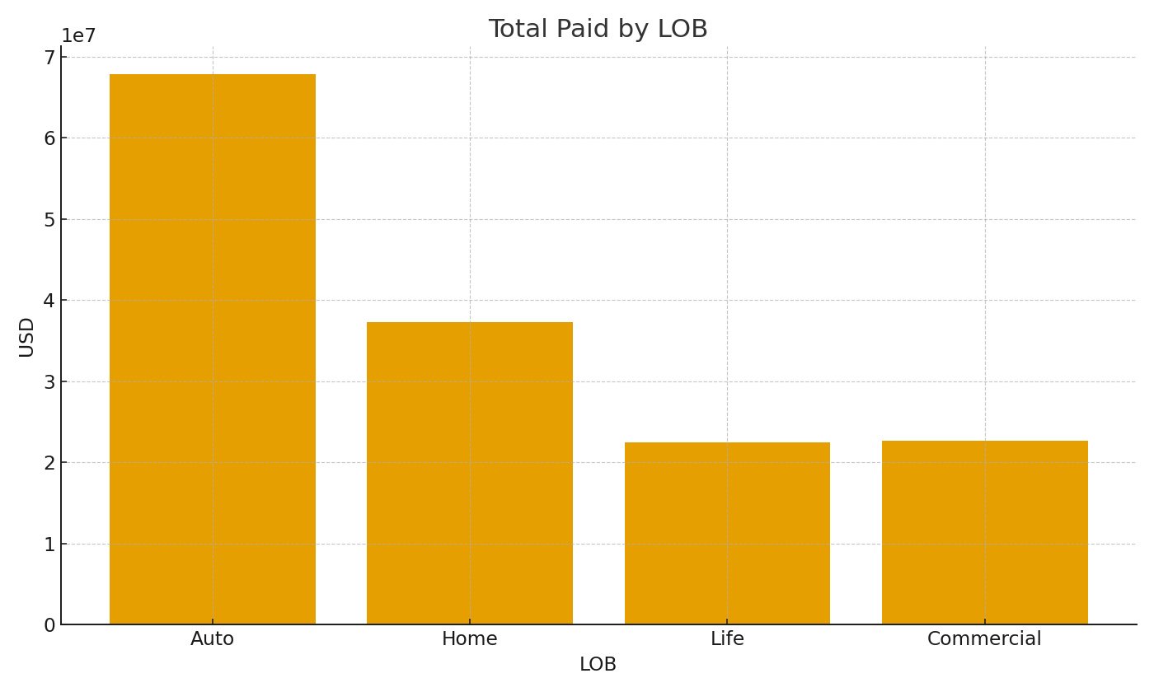
LOB | TotalPaidUSD | AvgPaidUSD | PaymentsUSD
Auto | #VALUE! | #VALUE! | $10,516,561.91
Home | #VALUE! | #VALUE! | $10,516,561.91
Life | #VALUE! | #VALUE! | $10,516,561.91
Commercial | #VALUE! | #VALUE! | $10,516,561.91

 |  |  |  | Ins_image_001 – Total paid by LOB.

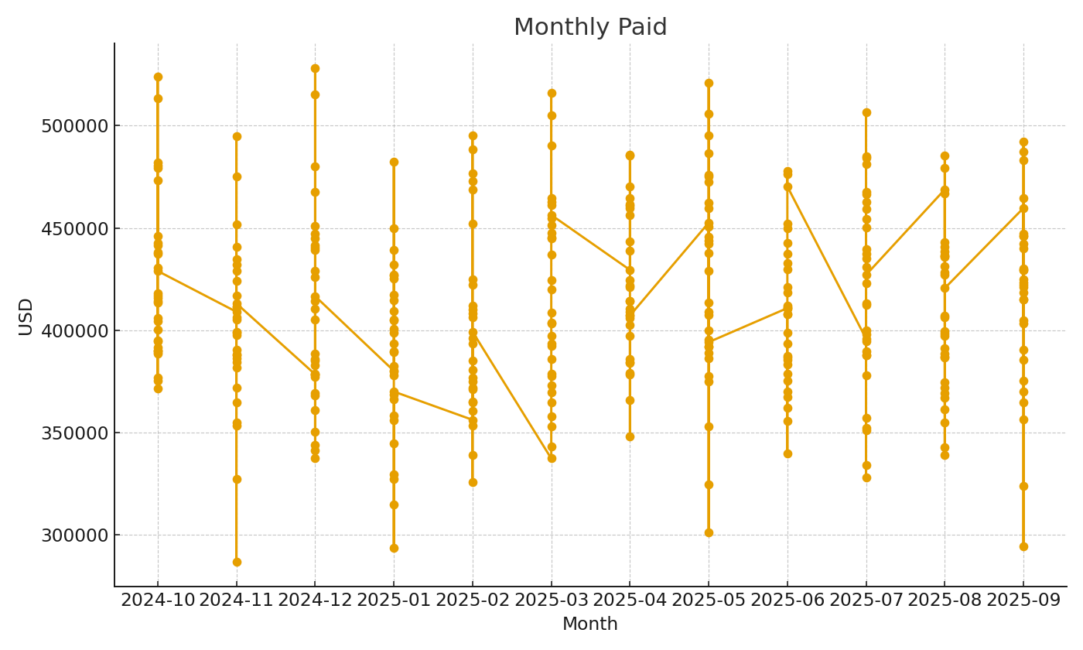

 |  |  |  | Ins_image_002 – Monthly paid trend.

